关系图
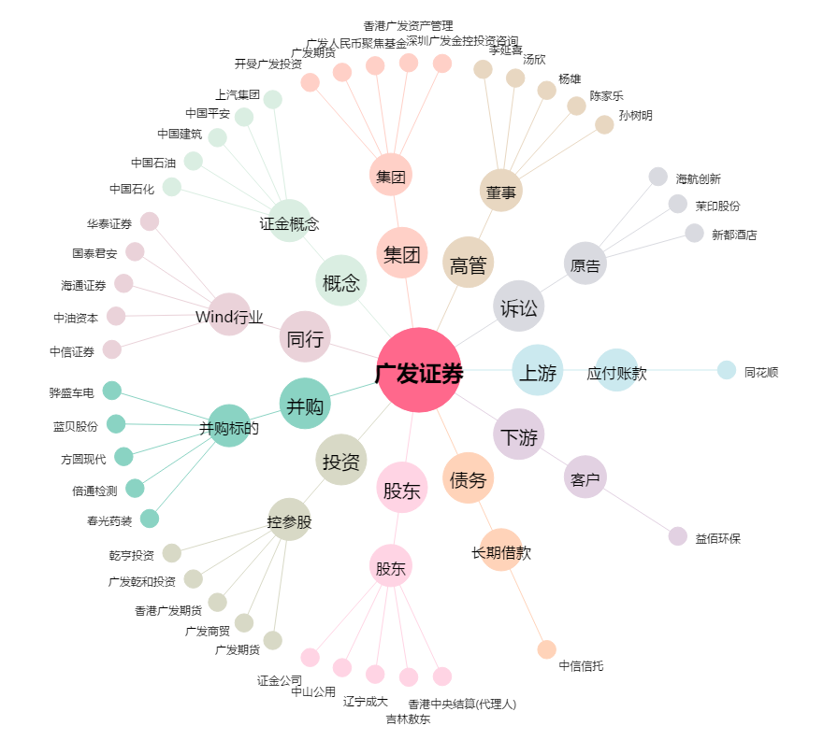
广发证券[000776.SZ] - 关系概览图

